Deckblatt
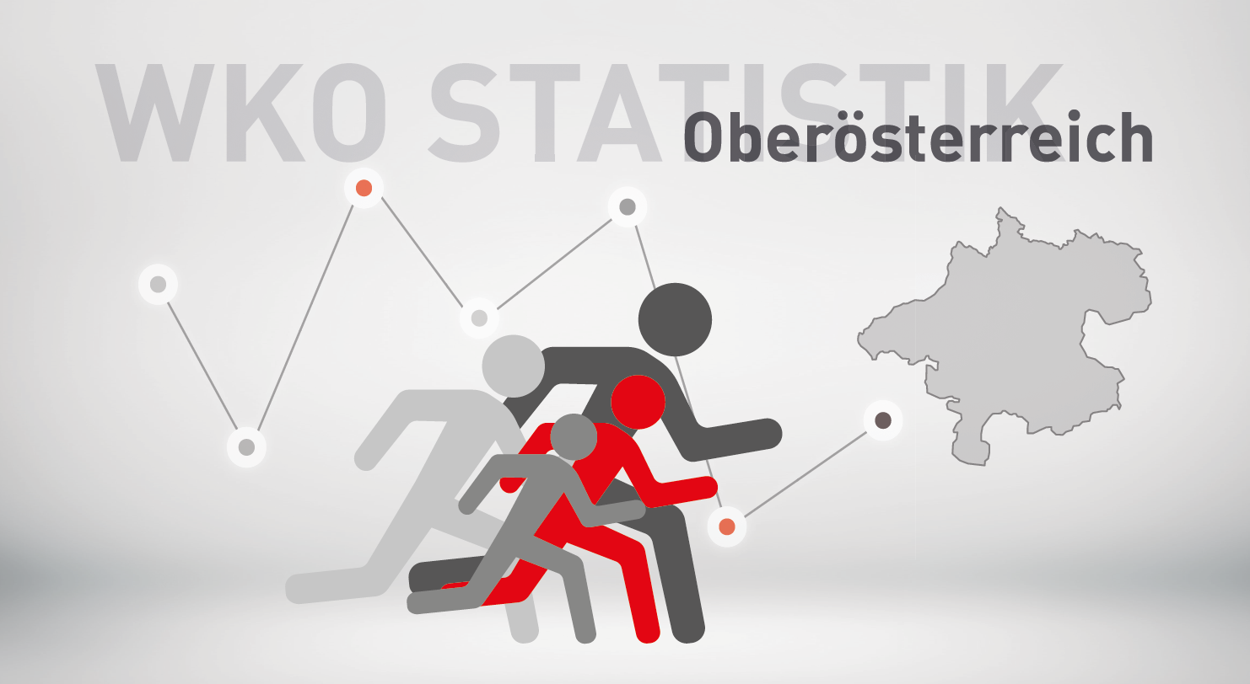

Neugründungsstatistik 2023
inkl. Personenbetreuung

SYMB_OÖ
Bewertung neuer Berechtigungen von Kammermitgliedern in Oberösterreich 2023 und 2022
zum Inhaltsverzeichnis

 | inkl. Personenbetreuung |  |  | Veränderung
Symb | Bezeichnung | 2023 | 2022 | abs. | in %
1 | neues Unternehmen (KM) | 6,108 | 5,994 | 114 | 1.9%
2 | Übernahme | 506 | 506 | 0 | 0.0%
3 | weitere Berechtigung auf selbem Standort | 4,309 | 4,271 | 38 | 0.9%
4 | 1. Standort in OÖ | 955 | 1,071 | -116 | -10.8%
6 | neuer Standort eines bestehenden KM | 2,292 | 2,127 | 165 | 7.8%
9 | Fort-, Weiterführung | 606 | 583 | 23 | 3.9%
 | Insgesamt | 14,776 | 14,552 | 224 | 1.5%

Verteilung im Jahr 2023
Veränderung 2023 zu 2022 in %

S1 | 0.41337303736
S2 | 0.034244721169
S3 | 0.29162154846
S4 | 0.064631835409
S6 | 0.15511640498
S9 | 0.041012452626
 | 1

Sparten_SYMB
Bewertung neuer Berechtigungen von Kammermitgliedern in Oberösterreich nach Sparten
zum Inhaltsverzeichnis

2023 inkl. Personenbetreuung

Neugründungen nach Sparten 2023
Sparte | 1 - Neues Unternehmen | 2 - Übernahme, Kauf, Pacht, Rechtsformänderung | 3 - weitere Berechtigung auf selbem Standort | 4 - 1. Standort in OÖ | 6 - weitere Berechtigung auf neuem Standort | 9 - Fort- Weiterführung

Gewerbe und Handwerk | 2,817 | 103 | 2,045 | 784 | 1,206 | 236
Industrie | 10 | 2 | 12 | 2 | 14 | 9
Handel | 1,668 | 54 | 911 | 65 | 509 | 216
Bank und Versicherung | 0 | 0 | 0 | 0 | 0 | 4
Transport und Verkehr | 286 | 10 | 274 | 21 | 100 | 29
Tourismus und Freizeitwirtschaft | 298 | 295 | 331 | 11 | 299 | 34
Information und Consulting | 1,029 | 42 | 736 | 72 | 164 | 78
Gesamt | 6,108 | 506 | 4,309 | 955 | 2,292 | 606

Branchenverb_Symb
Bewertung neuer Berechtigungen von Kammermitgliedern in Oberösterreich nach Brachenverbünden
zum Inhaltsverzeichnis

2023 inkl. Personenbetreuung

Sparte | 1 - Neues Unternehmen | 2 - Übernahme, Kauf, Pacht, Rechtsformänderung | 3 - weitere Berechtigung auf selbem Standort | 4 - 1. Standort in OÖ | 6 - weitere Berechtigung auf neuem Standort | 9 - Fort- Weiterführung
Neugründungen 2023 nach Branchenverbünden (inkl. Personenbetreuung)
Bauwirtschaft | 254 | 27 | 351 | 10 | 60 | 83
Einrichtung und Design | 176 | 11 | 148 | 5 | 33 | 24
Gesundheit und Natur | 1,235 | 11 | 659 | 728 | 941 | 33
Technik und Automatisierung | 345 | 9 | 395 | 11 | 68 | 51
Automotive und Metall | 230 | 13 | 216 | 14 | 68 | 74
Ernährung und Lebensmittel | 171 | 16 | 140 | 8 | 144 | 34
Mode und Lifestyle | 459 | 45 | 227 | 17 | 101 | 14
Spezial-Handel | 84 | 12 | 80 | 5 | 30 | 96
Vertriebsformen | 969 | 9 | 371 | 26 | 188 | 21
Logistik | 185 | 4 | 173 | 16 | 40 | 16
Verkehrsträger | 116 | 7 | 170 | 5 | 65 | 18
Freizeit und Unterhaltung | 180 | 5 | 143 | 5 | 39 | 7
Gastronomie und Hotellerie | 117 | 289 | 185 | 6 | 259 | 26
Kommunikation und Medien | 532 | 8 | 300 | 35 | 76 | 15
Consulting | 674 | 33 | 443 | 44 | 99 | 62
Sonstige | 381 | 7 | 308 | 20 | 81 | 32
Gesamt | 6,108 | 506 | 4,309 | 955 | 2,292 | 606

Geschl_OÖ
Neugründungen (Symbol 1) in Oberösterreich nach dem Geschlecht
zum Inhaltsverzeichnis

 | inkl. Personenbetreuung
 |  |  | Veränderung 2023/2022
Geschl./Ges. | 2023 | 2022 | absolut | in %
Gesellschaften | 1,027 | 1,014 | 13 | 1.3%
natürliche Personen | 5,081 | 4,980 | 101 | 2.0%
männlich | 2,547 | 2,449 | 98 | 4.0%
weiblich | 2,534 | 2,531 | 3 | 0.1%
Gesamt | 6,108 | 5,994 | 114 | 1.9%

Frauenanteil an den | 49.9% | 50.8%
natürlichen Personen:

 | Berechnungen: | Diagramm:
Frauen | 2,534 | 50%
Prozent | 50% | 100%

Männer | 2,547 | 50%
Prozent | 50% | 100%

Gesamt | 5,081 | 100%

RF_OÖ
Neugründungen nach Rechtsformen
Neugründungen (Symbol 1) in Oberösterreich nach der Rechtsform
zum Inhaltsverzeichnis

2023 inkl. Personenbetreuung

Rechtsform
Nichtprotokollierte EU | 4,780
Protokollierte EU | 301
KG | 57
GesmbH | 805
AG | 3
Gebietskörperschaften | 3
Vereine | 10
Erwerbs- u. Wirtschaftsgenossenschaften | 3
Ausländische Rechtsform | 9
Kirche, ges. anerkannte Religionsgem. | 1
Versicherungsvereine auf Gegenseitigkeit | 1
Offene Gesellschaft | 135
Gesamt | 6,108

NG_Altersklassen_Geschlecht
Neugründungen (Symbol 1) nach Altersklassen und Geschlecht
zum Inhaltsverzeichnis

2023 inkl. Personenbetreuung

 | Unter 20 | 20-29 | 30-39 | 40-49 | 50-59 | Über 60
männlich | 131 | 868 | 843 | 417 | 199 | 89
weiblich | 28 | 618 | 876 | 522 | 354 | 136

Neugründungen nach Altersklassen und Geschlecht

Bez_NG
Neugründungen (Symbol 1) - in den Bezirken
zum Inhaltsverzeichnis

inkl. Personenbetreuung

Bezirk | Jahr |  | Veränderung 2023/2022 |  | %-Anteil an OÖ
 | 2023 | 2022 | absolut | in % | 2023 | 2022
Linz/Stadt | 914 | 852 | 62 | 7.3% | 15.0% | 14.2%
Steyr/Stadt | 158 | 122 | 36 | 29.5% | 2.6% | 2.0%
Wels/Stadt | 251 | 275 | -24 | -8.7% | 4.1% | 4.6%
Braunau | 414 | 406 | 8 | 2.0% | 6.8% | 6.8%
Eferding | 120 | 128 | -8 | -6.3% | 2.0% | 2.1%
Freistadt | 222 | 259 | -37 | -14.3% | 3.6% | 4.3%
Gmunden | 452 | 450 | 2 | 0.4% | 7.4% | 7.5%
Grieskirchen | 280 | 279 | 1 | 0.4% | 4.6% | 4.7%
Kirchdorf | 212 | 207 | 5 | 2.4% | 3.5% | 3.5%
Linz/Land | 582 | 587 | -5 | -0.9% | 9.5% | 9.8%
Perg | 260 | 262 | -2 | -0.8% | 4.3% | 4.4%
Ried | 228 | 206 | 22 | 10.7% | 3.7% | 3.4%
Rohrbach | 220 | 192 | 28 | 14.6% | 3.6% | 3.2%
Schärding | 226 | 189 | 37 | 19.6% | 3.7% | 3.2%
Steyr/Land | 225 | 281 | -56 | -19.9% | 3.7% | 4.7%
Urfahr/Umgebung | 345 | 314 | 31 | 9.9% | 5.6% | 5.2%
Vöcklabruck | 635 | 682 | -47 | -6.9% | 10.4% | 11.4%
Wels/Land | 364 | 303 | 61 | 20.1% | 6.0% | 5.1%
 | 6,108 | 5,994 | 114 | 1.9% | 100.0% | 100.0%
Neugründungen 2023 inkl. Personenbetreuung nach Bezirken

Linz/Stadt | 914
Vöcklabruck | 635
Linz/Land | 582
Gmunden | 452
Braunau | 414
Wels/Land | 364
Urfahr/Umgebung | 345
Grieskirchen | 280
Perg | 260
Wels/Stadt | 251
Ried | 228
Schärding | 226
Steyr/Land | 225
Freistadt | 222
Rohrbach | 220
Kirchdorf | 212
Steyr/Stadt | 158
Eferding | 120
Steyr/Stadt | 122
Veränderung der Zahl der Neugründungen exkl. Personenbetreuung in den Bezirken 2022 gegenüber 2023 in Prozent

Steyr/Stadt | 29.5%
Wels/Land | 20.1%
Schärding | 19.6%
Rohrbach | 14.6%
Ried | 10.7%
Urfahr/Umgebung | 9.9%
Linz/Stadt | 7.3%
Kirchdorf | 2.4%
Braunau | 2.0%
Gmunden | 0.4%
Grieskirchen | 0.4%
Perg | -0.8%
Linz/Land | -0.9%
Eferding | -6.3%
Vöcklabruck | -6.9%
Wels/Stadt | -8.7%
Freistadt | -14.3%
Steyr/Land | -19.9%

